간지
포대

과속방지턱

과속방지턱산출근거
공 종 | 산 출 근 거 |  |  |  |  |  |  |  |  |  |  |  |  |  | 비 고
원호형
과속방지턱
(개소당)

 |  |  |  |  |  |  |  |  |  |  | 차로폭: |  | 3.25 | m

 | 1. | 표 층 (T=5cm)
 |  | : | 3.60 | x | 3.25 | x ( | 2 | / | 3 | ) x | 2 | 회
 |  |  |  |  |  |  |  |  |  |  | = | 15.60 |  | ㎡
 | 2. | 택 코 팅
 |  | : | 3.60 | x | 3.25 | x | 2 | 회 |  |  | = | 23.40 |  | ㎡
 | 3. | 표 면 도 색
 |  | - 백 색 : |  | ( | 3.60 | x | 3.25 | ) / | 2 |  | = | 5.85 |  | ㎡
 |  | - 황 색 : |  | ( | 3.60 | x | 3.25 | ) / | 2 |  | = | 5.85 |  | ㎡

4,000
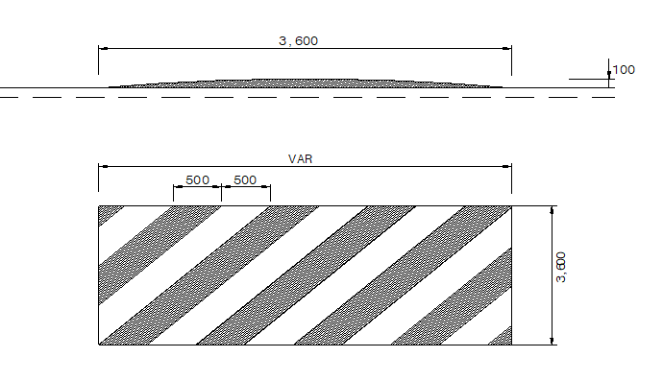
공 종 | 산 출 근 거 |  |  |  |  |  |  |  |  |  |  |  |  |  | 비 고
가상
과속방지턱
(개소당)

 |  |  |  |  |  |  |  |  |  |  | 차로폭: |  | 3.25 | m

 | 1. | 표 면 도 색
 |  | - 백 색 : |  | ( | 4.00 | x | 3.25 | ) / | 2 |  | = | 6.50 |  | ㎡
 |  | - 황 색 : |  | ( | 4.00 | x | 3.25 | ) / | 2 |  | = | 6.50 |  | ㎡

